Ref. AI거버넌스 업무 프로세스
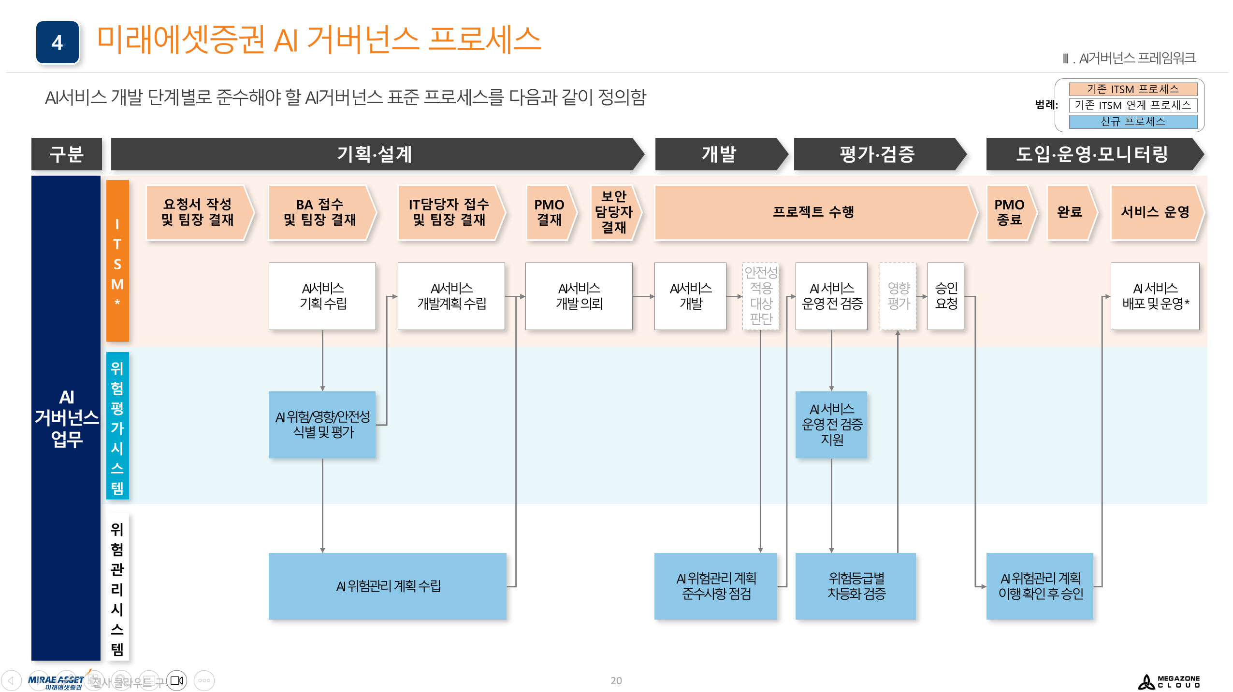
(2026. 2. 19. 기준 요약 프로세스)

